別添１
 |  | 別 添１
【会 場 地 図】

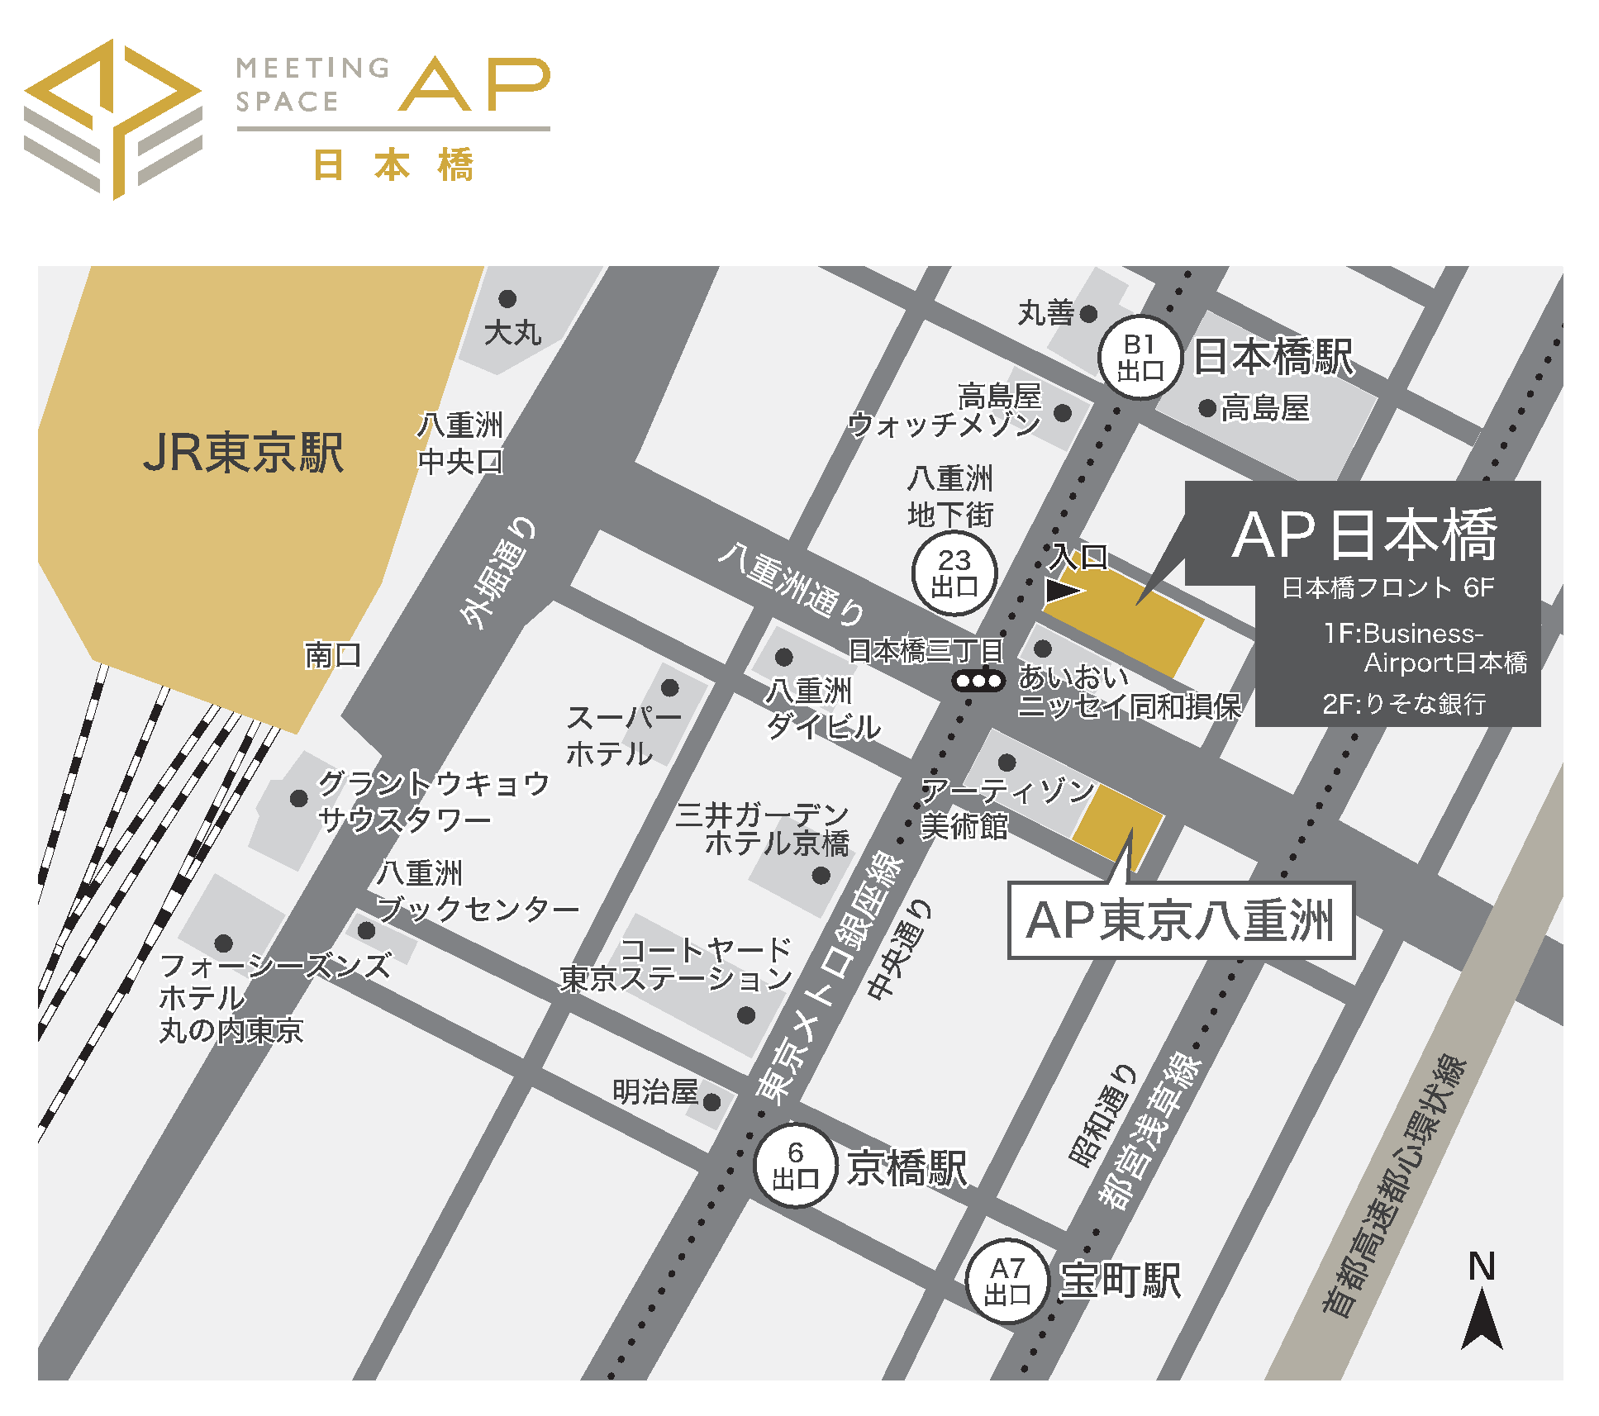

開催日： | ３月２８日（火）１４:００～
会 場： | ＡＰ日本橋
 | 東京都中央区日本橋３丁目６−２ 日本橋フロント６Ｆ
 | ＴＥＬ：03-3273-3109

申込書（全Ｌ協）
 |  |  |  |  |  |  |  |  |  |  | ＜事務局作業用＞
 | 別 紙 |  |  |  |  |  |  |  |  | ※黄色のセルに入力お願いします。 |  | 申込日 | 会社名 | 支店・事業所名 | 〒 | 住所 | ＴＥＬ | E-mail | 部署・役職名 | 氏名 | 参加方法 | 振込金額 | 入金日 | 申込者氏名 | 受講料振込予定日
 | 全Ｌ協 事務局 宛 |  |  |  |  |  | 申込日 |  |  | ←日付（例:令和5年 月 日）を入力ください | 1 | 0 | 0 | 0 | 000 | 0 | 000 | 000 | 000 | 000 | 000 | ¥0 |  | 0 | 0
 | Ｅメール： | jlsa05@japanlpg.or.jp |  |  |  |  | 会社名 |  |  |  | 2 |  | 0 | 0 | 000 | 0 | 000 | 000 | 000 | 000 | 000
 |  |  |  |  |  |  | 申込者氏名 |  |  |  | 3 |  | 0 | 0 | 000 | 0 | 000 | 000 | 000 | 000 | 000
 |  |  |  |  |  |  |  |  |  |  | 4 |  | 0 | 0 | 000 | 0 | 000 | 000 | 000 | 000 | 000
 | 令和４年第３回保安講習会 【日液協・全Ｌ協】 |  |  |  |  |  |  |  |  |  | 5 |  | 0 | 0 | 000 | 0 | 000 | 000 | 000 | 000 | 000
 | 会場：３月２８日（火）１４:００～ ＡＰ日本橋 |  |  |  |  |  |  |  |  |  | 6 |  | 0 | 0 | 000 | 0 | 000 | 000 | 000 | 000 | 000
 | オンデマンド配信：４月１４日（金）１３：００配信開始 ～ ５月１３日（土）１７：００配信終了 |  |  |  |  |  |  |  |  |  | 7 |  | 0 | 0 | 000 | 0 | 000 | 000 | 000 | 000 | 000
 | 参加申込書 |  |  |  |  |  |  |  |  |  | 8 |  | 0 | 0 | 000 | 0 | 000 | 000 | 000 | 000 | 000
 |  |  |  |  |  |  |  |  |  |  | 9 |  | 0 | 0 | 000 | 0 | 000 | 000 | 000 | 000 | 000
 | 会社名 | 支店・事業所名 | 〒 | 住所 | ＴＥＬ | E-mail | 部署・役職名 | 氏名 | 参加方法 |  | 10 |  | 0 | 0 | 000 | 0 | 000 | 000 | 000 | 000 | 000
1 | 0 |  |  |  |  |  |  |  |  |  | 11 |  | 0 | 0 | 000 | 0 | 000 | 000 | 000 | 000 | 000
2 | 0 |  |  |  |  |  |  |  |  |  | 12 |  | 0 | 0 | 000 | 0 | 000 | 000 | 000 | 000 | 000
3 | 0 |  |  |  |  |  |  |  |  |  | 13 |  | 0 | 0 | 000 | 0 | 000 | 000 | 000 | 000 | 000
4 | 0 |  |  |  |  |  |  |  |  |  | 14 |  | 0 | 0 | 000 | 0 | 000 | 000 | 000 | 000 | 000
5 | 0 |  |  |  |  |  |  |  |  |  | 15 |  | 0 | 0 | 000 | 0 | 000 | 000 | 000 | 000 | 000
6 | 0
7 | 0
8 | 0
9 | 0
10 | 0
11 | 0
12 | 0
13 | 0
14 | 0
15 | 0

 | ◇受講料のお振込について
 | （会場） |  |  | ¥7,000 | × | 0 | ＝ | ¥0
 | （オンデマンド） |  |  | ¥7,000 | × | 0 | ＝ | ¥0
 | 受講料お振込金額 合計 |  |  | ¥0 |  |  |  |  |  | ←自動で入力されますので、ご確認をお願いします。
 | 受講料振込予定日 |  |  |  |  |  |  |  |  | ←日付（例:令和5年 月 日）を入力ください

◇申込の流れ
申込書をメールで送信ください。
 | ↓
受講料のご入金は令和５年３月２４日（金）までにお願いします。

 | ↓
会場：受付後、Ｅメールにて受講票を送信します。
オンデマンド配信：配信用のＵＲＬ及び資料ダウンロード用ＵＲＬをＥメールにて送信します。
（４月６日よりＥメールにて送信予定）
※オンデマン配信用ＵＲＬ等の送信後のキャンセル対応及びお振込後の返金対応はいたしかねますので、予めご了承ください。

 | ↓
会場：受付にて受講票の提示をお願いいたします。
オンデマンド：講習動画配信用ＵＲＬにアクセスいただき、配信期間中にご視聴ください。

※アンケート用紙もＥメールにて送信させていただきます。 今後の講習会開催方法について、皆様のご意見等お聞かせいただきたくご協力の程お願いいたします。
 | (注)申込書にご記入いただいた情報の中にある個人情報は、本講習会のみに利用させていただきます。
 | ＜事務処理用＞記入不要
 | 受信日 |  |  | 入金日 |  |  | 受講票・ＵＲＬ送信日

